時間帯別画面
画面イメージ_EMS-SW-03_電力量履歴確認

 | ■画面概要
 | 時間別の単位で施設の電力量履歴を確認する画面。
 | ※本画面はスマホアプリで表示する。


カレンダーパネルイメージ
 | ■画面イメージ
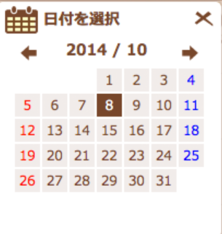

1
XXX施設_電力量履歴

表示種別
2
3
4
5
⦿時間帯別
○日別
○月別
OK

日付選択
6
9
7
2014/10/08
検索
 |  |  |  |  |  |  |  |  |  |  |  | 各棒グラフをタップ時のイメージ
8
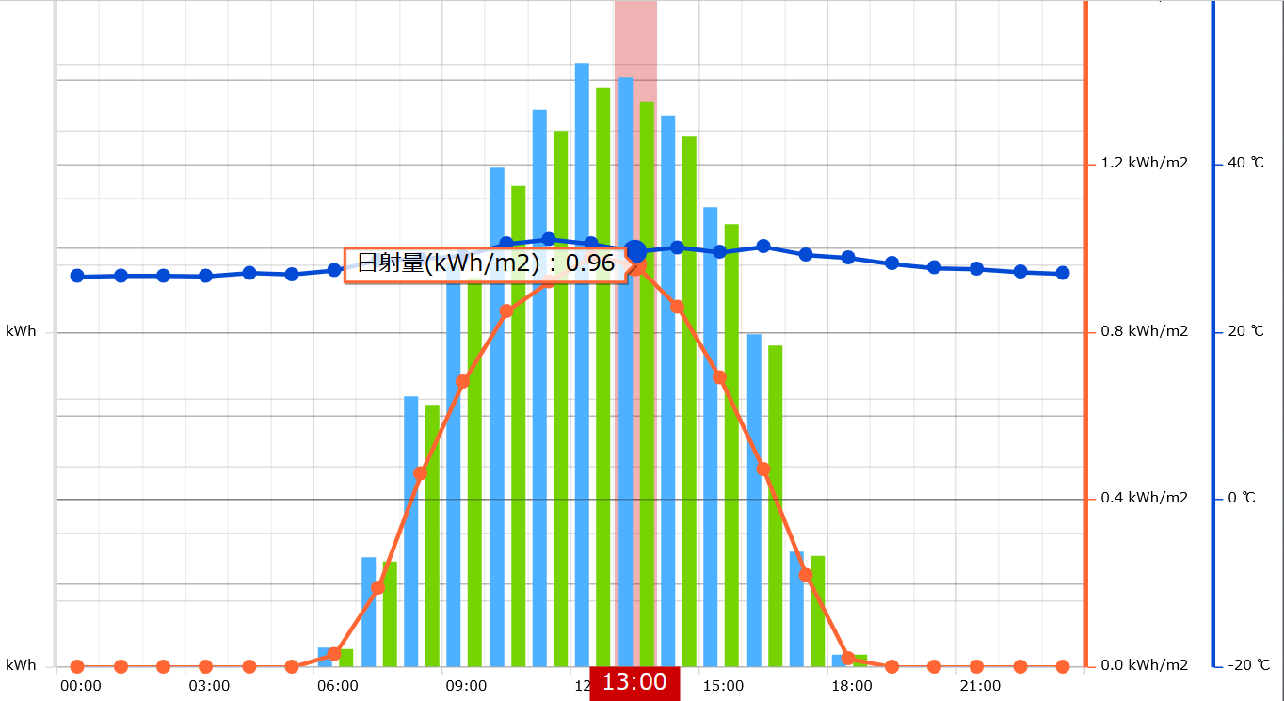
各棒グラフをタップ時に発電電力量、自家消費量、使用電力量の詳細情報を表示。あくまでイメージなので、折線なしの実装でいい。
10
14
11
12
13

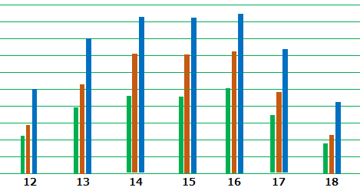

15

16
（時）
17

21
電力量現在値確認
⑱：
⑲：
⑳：

 | ■画面項目一覧
 | # | 画面項目名 |  | 入力形式 | 型 |  | 桁 | フォーマット |  | 必須 | 特記事項
 | 1 | 施設名_電力量履歴 |  | ラベル | - |  | - | - |  | - | -
 | 2 | 表示種別_label |  | ラベル | - |  | - | - |  | - | -
 | 3 | 時間帯別 |  | ラジオボタン | - |  | - | - |  | - | -
 | 4 | 日別 |  | ラジオボタン | - |  | - | - |  | - | -
 | 5 | 月別 |  | ラジオボタン | - |  | - | - |  | - | -
 | 6 | 日付選択_lable |  | ラベル | - |  | - | - |  | - | -
 | 7 | カレンダーアイコン |  | ボタン | - |  | - | - |  | - | -
 | 8 | 選択日付 |  | テキストボックス | - |  | - | YYYY/MM/DD |  | - | -
 | 9 | 検索 |  | ボタン | - |  | - | - |  | - | -
 | 10 | 電力量データグラフエリア |  | - | - |  | - | - |  | - | -
 | 11 |  | ■発電電力量 | ラベル | - |  | - | - |  | - | -
 | 12 |  | ■自家消費量 | ラベル | - |  | - | - |  | - | -
 | 13 |  | ■使用電力量 | ラベル | - |  | - | - |  | - | -
 | 14 |  | 電力量データの数値 | ラベル | - |  | - | - |  | - | -
 | 15 |  | 電力量データの単位 | ラベル | - |  | - | - |  | - | -
 | 16 |  | 時間の数値 | ラベル | - |  | - | - |  | - | -
 | 17 |  | 時間の単位 | ラベル | - |  | - | - |  | - | -
 | 18 |  | 発電電力量 | 図形（棒グラフ） | - |  | - | - |  | - | -
 | 19 |  | 自家消費量 | 図形（棒グラフ） | - |  | - | - |  | - | -
 | 20 |  | 使用電力量 | 図形（棒グラフ） | - |  | - | - |  | - | -
 | 21 | 電力量現在値確認 |  | ボタン | - |  | - | - |  | - | -

 | ■イベント定義
 | # | イベント名 |  | トリガー |  | インプット |  |  | アクション
 | 1 | 初期表示 |  | 初期表示時 |  | 施設ID |  |  | -
 | 2 | 表示期間変更 |  | ④／⑤ラジオボタン押下 |  | 施設ID |  |  | ⑩電力量データグラフエリアで日別／月別のグラフ表に変更し表示する。
 | 3 | 日付選択 |  | ⑦のカレンダーアイコン押下 |  | - |  |  | 押下するとカレンダーパネルを表示させ、選択した日付を⑧で表示させる。
 | 4 | 電力量データグラフ表示 |  | ⑨の検索ボタン押下 |  | 選択日付 |  |  | 電力量データを時間帯別グラフで表示させる。 スマホ画面でグラフが見切れる場合、横スクロールで確認できるように実装する。
 | 5 | 電力量現在値確認画面遷移 |  | ㉑「電力量現在値確認」ボタン押下 |  | 施設ID |  |  | 電力量確認画面に遷移する。

日別画面
画面イメージ_EMS-SW-03_電力量履歴確認

 | ■画面概要
 | 日別の単位で施設の電力量履歴を確認する画面。
 | ※本画面はスマホアプリで表示する。

 | ■画面イメージ

カレンダーパネルイメージ
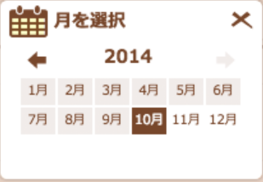
1
XXX施設_電力量履歴

表示種別
2
3
4
5
○時間帯別
⦿日別
○月別

月選択
OK
6
9
7
2014/10
8
検索

10
14
11
12
13

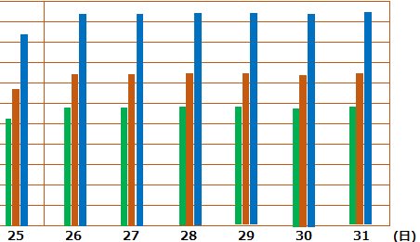

15

16
17

21
電力量現在値確認
⑱：
⑲：
⑳：

 | ■画面項目一覧
 | # | 画面項目名 |  | 入力形式 | 型 |  | 桁 | フォーマット |  | 必須 | 特記事項
 | 1 | 施設名_電力量履歴 |  | ラベル | - |  | - | - |  | - | -
 | 2 | 表示種別_label |  | ラベル | - |  | - | - |  | - | -
 | 3 | 時間帯別 |  | ラジオボタン | - |  | - | - |  | - | -
 | 4 | 日別 |  | ラジオボタン | - |  | - | - |  | - | -
 | 5 | 月別 |  | ラジオボタン | - |  | - | - |  | - | -
 | 6 | 月選択_lable |  | ラベル | - |  | - | - |  | - | -
 | 7 | カレンダーアイコン |  | ドロップダ | - |  | - | - |  | - | -
 | 8 | 選択月 |  | テキストボックス | - |  | - | YYYY/MM |  | - | -
 | 9 | 検索 |  | ボタン | - |  | - | - |  | - | -
 | 10 | 電力量データグラフエリア |  | - | - |  | - | - |  | - | -
 | 11 |  | ■発電電力量 | ラベル | - |  | - | - |  | - | -
 | 12 |  | ■自家消費量 | ラベル | - |  | - | - |  | - | -
 | 13 |  | ■使用電力量 | ラベル | - |  | - | - |  | - | -
 | 14 |  | 電力量データの数値 | ラベル | - |  | - | - |  | - | -
 | 15 |  | 電力量データの単位 | ラベル | - |  | - | - |  | - | -
 | 16 |  | 時間の数値 | ラベル | - |  | - | - |  | - | -
 | 17 |  | 時間の単位 | ラベル | - |  | - | - |  | - | -
 | 18 |  | 発電電力量 | 図形（棒グラフ） | - |  | - | - |  | - | -
 | 19 |  | 自家消費量 | 図形（棒グラフ） | - |  | - | - |  | - | -
 | 20 |  | 使用電力量 | 図形（棒グラフ） | - |  | - | - |  | - | -
 | 21 | 電力量現在値確認 |  | ボタン | - |  | - | - |  | - | -

 | ■イベント定義
 | # | イベント名 |  | トリガー |  | インプット |  |  | アクション
 | 1 | 初期表示 |  | 初期表示時 |  | 施設ID |  |  | -
 | 2 | 表示期間変更 |  | ③／⑤ラジオボタン押下 |  | 施設ID |  |  | ⑩電力量データグラフエリアで時間帯別／月別のグラフ表に変更し表示する。
 | 3 | 月選択 |  | ⑦のカレンダーアイコン押下 |  | - |  |  | 押下するとカレンダーパネルを表示させ、選択した年月を⑧で表示させる。
 | 4 | 電力量データグラフ表示 |  | ⑨の検索ボタン押下 |  | 選択月 |  |  | 電力量データを日別グラフで表示させる。 スマホ画面でグラフが見切れる場合、横スクロールで確認できるように実装する。
 | 5 | 電力量現在値確認画面遷移 |  | ㉑「電力量現在値確認」ボタン押下 |  | 施設ID |  |  | 電力量確認画面に遷移する。

月別画面
画面イメージ_EMS-SW-03_電力量履歴確認

 | ■画面概要
 | 月別の単位で施設の電力量履歴を確認する画面。
 | ※本画面はスマホアプリで表示する。

 | ■画面イメージ

1
XXX施設_電力量履歴
 |  |  |  |  |  |  |  |  |  |  |  | カレンダーパネルのイメージ
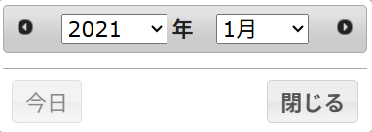
表示種別
2
期間指定範囲：指定された年の1月~12月となり、年を跨ぐ期間が指定不可。
4
5
3
○時間帯別
○日別
⦿月別

6
開始月
終了月
11
15
2025/01
2025/12
10
検索
8
0時 ▼
9
～
13
0時 ▼
14
7
12
16
17
18
19
21
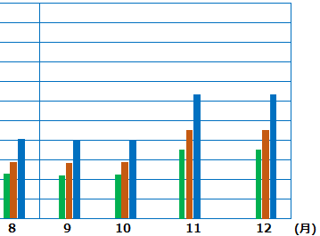

20
22
23

27
電力量現在値確認
㉔：
㉕：
㉖：

 | ■画面項目一覧
 | # | 画面項目名 |  | 入力形式 | 型 |  | 桁 | フォーマット |  | 必須 | 特記事項
 | 1 | 施設名_電力量履歴 |  | ラベル | - |  | - | - |  | - | -
 | 2 | 表示種別_label |  | ラベル | - |  | - | - |  | - | -
 | 3 | 時間帯別 |  | ラジオボタン | - |  | - | - |  | - | -
 | 4 | 日別 |  | ラジオボタン | - |  | - | - |  | - | -
 | 5 | 月別 |  | ラジオボタン | - |  | - | - |  | - | -
 | 6 | 開始日_lable |  | ラベル | - |  | - | - |  | - | -
 | 7 | 開始月カレンダーアイコン |  | ボタン | - |  | - | - |  | - | デフォルト：カレンダーパネルを開く時は「今年の1月」を含む年月を表示する。
 | 8 | 開始月 |  | テキストボックス | 半角文字列 |  | 10 | YYYY/MM |  | - | デフォルト値：「今年の1月」 カレンダーパネルで選択した年月を表示するため、入力不可。
 | 9 | 開始時間 |  | ドロップダウン | - |  | - | 0時 |  | - | 非活性
 | 10 | 波線 |  | ラベル | - |  | - | - |  | -
 | 11 | 終了月_label |  | ラベル | - |  | - | - |  | -
 | 12 | 終了月カレンダーアイコン |  | ボタン | - |  | - | - |  | - | デフォルト：カレンダーパネルを開く時は「今年の12月」を含む年月を表示する。 年を跨ぐ期間が指定不可のため、年は非活性状態で指定不可。
 | 13 | 終了月 |  | テキストボックス | 半角文字列 |  | 10 | YYYY/MM |  | - | デフォルト値：「今年の12月」 カレンダーパネルで選択した年月を表示するため、入力不可。
 | 14 | 終了時間 |  | ドロップダウン | - |  | - | 24時 |  | - | 非活性
 | 15 | 検索 |  | ボタン | - |  | - | - |  | - | -
 | 16 | 電力量データグラフエリア |  | - | - |  | - | - |  | - | -
 | 17 |  | ■発電電力量 | ラベル | - |  | - | - |  | - | -
 | 18 |  | ■自家消費量 | ラベル | - |  | - | - |  | - | -
 | 19 |  | ■使用電力量 | ラベル | - |  | - | - |  | - | -
 | 20 |  | 電力量データの数値 | ラベル | - |  | - | - |  | - | -
 | 21 |  | 電力量データの単位 | ラベル | - |  | - | - |  | - | -
 | 22 |  | 時間の数値 | ラベル | - |  | - | - |  | - | -
 | 23 |  | 時間の単位 | ラベル | - |  | - | - |  | - | -
 | 24 |  | 発電電力量 | 図形（棒グラフ） | - |  | - | - |  | - | -
 | 25 |  | 自家消費量 | 図形（棒グラフ） | - |  | - | - |  | - | -
 | 26 |  | 使用電力量 | 図形（棒グラフ） | - |  | - | - |  | - | -
 | 27 | 電力量現在値確認 |  | ボタン | - |  | - | - |  | - | -

 | ■イベント定義
 | # | イベント名 |  | トリガー |  | インプット |  |  | アクション
 | 1 | 初期表示 |  | 初期表示時 |  | 施設ID |  |  | -
 | 2 | 表示期間変更 |  | ③／④ラジオボタン押下 |  | 施設ID |  |  | ⑩電力量データグラフエリアで時間帯別／日別のグラフ表に変更し表示する。
 | 3 | 開始月設定 |  | ⑦のカレンダーアイコン押下 |  | - |  |  | 押下するとカレンダーパネルを表示させ、「今年の1月」を含む年月を表示する。 指定した年月を⑧で表示させる。
 | 4 | 終了月設定 |  | ⑫のカレンダーアイコン押下 |  | - |  |  | 押下するとカレンダーパネルを表示させ、「今年の12月」を含む年月を表示する。 指定した月を⑫で表示させる。
 | 5 | 電力量データグラフ表示 |  | ⑮の検索ボタン押下 |  | 開始月 終了月 |  |  | 電力量データを月別グラフで表示させる。 スマホ画面でグラフが見切れる場合、横スクロールで確認できるように実装する。
 | 6 | 電力量現在値確認画面遷移 |  | ㉗「電力量現在値確認」ボタン押下 |  | 施設ID |  |  | 電力量確認画面に遷移する。

